Источники
 |  |  |  |  | Форма 0503117 с.3
3. Источники финансирования дефицита бюджета

Наименование показателя | Код строки | Код источника финансирования дефицита бюджета по бюджетной классификации | Утвержденные бюджетные назначения | Исполнено | Неисполненные назначения

1 | 2 | 3 | 4 | 5 | 6
Источники финансирования дефицита бюджета - всего | 500 | x | 234,756,500.00 | 61,742,800.87 | 173,013,699.13
в том числе:
источники внутреннего финансирования бюджета | 520 | x | 42,140,000.00 | 90,140,000.00 | -
из них:
Бюджетные кредиты из других бюджетов бюджетной системы Российской Федерации | 520 | 919 01 03 00 00 00 0000 000 | 42,140,000.00 | -9,860,000.00 | 52,000,000.00
Бюджетные кредиты из других бюджетов бюджетной системы Российской Федерации в валюте Российской Федерации | 520 | 919 01 03 01 00 00 0000 000 | 42,140,000.00 | -9,860,000.00 | 52,000,000.00
Привлечение бюджетных кредитов из других бюджетов бюджетной системы Российской Федерации в валюте Российской Федерации | 520 | 919 01 03 01 00 00 0000 700 | 80,000,000.00 | - | 80,000,000.00
Получение кредитов из других бюджетов бюджетной системы Российской Федерации бюджетами городских округов в валюте Российской Федерации | 520 | 919 01 03 01 00 04 0000 710 | 80,000,000.00 | - | 80,000,000.00
Погашение бюджетных кредитов, полученных из других бюджетов бюджетной системы Российской Федерации в валюте Российской Федерации | 520 | 919 01 03 01 00 00 0000 800 | -37,860,000.00 | -9,860,000.00 | -28,000,000.00
Погашение бюджетных кредитов, полученных из других бюджетов бюджетной системы Российской Федерации в валюте Российской Федерации | 520 | 919 01 03 01 00 04 0000 810 | -37,860,000.00 | -9,860,000.00 | -28,000,000.00
Иные источники внутреннего финансирования дефицитов бюджетов | 520 | 919 01 06 00 00 00 0000 000 | - | 100,000,000.00 | -
Операции по управлению остатками средств на единых счетах бюджетов | 520 | 919 01 06 10 00 00 0000 000 | - | 100,000,000.00 | -
Увеличение финансовых активов в государственной (муниципальной) собственности за счет средств организаций, лицевые счета которым открыты в территориальных органах Федерального казначейства или в финансовых органах в соответствии с законодательством Российской Федерации | 520 | 919 01 06 10 02 00 0000 500 | - | 100,000,000.00 | -
Увеличение финансовых активов в собственности городских округов за счет средств на казначейских счетах для осуществления и отражения операций с денежными средствами, поступающими во временное распоряжение получателей средств местного бюджета, казначейских счетах для осуществления и отражения операций с денежными средствами бюджетных и автономных учреждений, казначейских счетах для осуществления и отражения операций с денежными средствами юридических лиц, не являющихся участниками бюджетного процесса, бюджетными и автономными учреждениями | 520 | 919 01 06 10 02 04 0000 550 | - | 100,000,000.00 | -
Увеличение финансовых активов в собственности городских округов за счет средств на казначейских счетах для осуществления и отражения операций с денежными средствами, поступающими во временное распоряжение получателей средств местного бюджета, казначейских счетах для осуществления и отражения операций с денежными средствами бюджетных и автономных учреждений, казначейских счетах для осуществления и отражения операций с денежными средствами юридических лиц, не являющихся участниками бюджетного процесса, бюджетными и автономными учреждениями (увеличение финансовых активов за счет привлечения на единый счет местного бюджета остатков средств на казначейских счетах для осуществления и отражения операций с денежными средствами бюджетных и автономных учреждений, открытых финансовому органу муниципального образования) | 520 | 919 01 06 10 02 04 0002 550 | - | 100,000,000.00 | -
источники внешнего финансирования бюджета | 620 | x | - | - | -
из них:
Изменение остатков средств | 700 |  | 192,616,500.00 | -28,397,199.13 | 221,013,699.13
Изменение остатков средств на счетах по учету средств бюджетов | 700 | 000 01 05 00 00 00 0000 000 | 192,616,500.00 | -28,397,199.13 | 221,013,699.13
увеличение остатков средств, всего | 710 |  | -10,888,872,100.00 | -5,178,785,773.19 | X
Увеличение остатков средств бюджетов | 710 | 000 01 05 00 00 00 0000 500 | -10,888,872,100.00 | -5,178,785,773.19 | X
Увеличение прочих остатков средств бюджетов | 710 | 919 01 05 02 00 00 0000 500 | -10,888,872,100.00 | -5,178,785,773.19 | X
Увеличение прочих остатков денежных средств бюджетов | 710 | 919 01 05 02 01 00 0000 510 | -10,888,872,100.00 | -5,178,785,773.19 | X
Увеличение прочих остатков денежных средств бюджетов городских округов | 710 | 919 01 05 02 01 04 0000 510 | -10,888,872,100.00 | -5,178,785,773.19 | X
уменьшение остатков средств, всего | 720 |  | 11,081,488,600.00 | 5,150,388,574.06 | X
Уменьшение остатков средств бюджетов | 720 | 000 01 05 00 00 00 0000 600 | 11,081,488,600.00 | 5,150,388,574.06 | X
Уменьшение прочих остатков средств бюджетов | 720 | 919 01 05 02 00 00 0000 600 | 11,081,488,600.00 | 5,150,388,574.06 | X
Уменьшение прочих остатков денежных средств бюджетов | 720 | 919 01 05 02 01 00 0000 610 | 11,081,488,600.00 | 5,150,388,574.06 | X
Уменьшение прочих остатков денежных средств бюджетов городских округов | 720 | 919 01 05 02 01 04 0000 610 | 11,081,488,600.00 | 5,150,388,574.06 | X

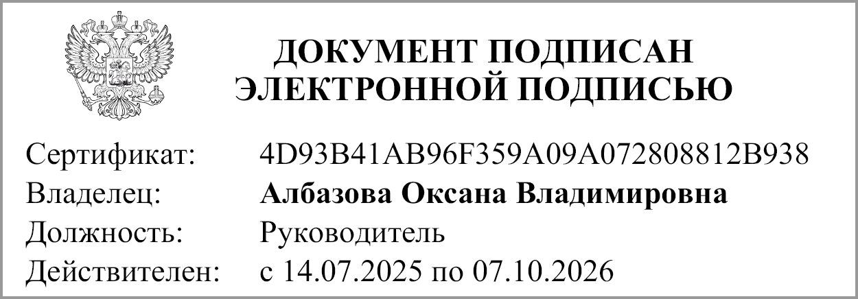
Руководитель |  |  | Албазова О.В.
 | (подпись) |  | (расшифровка подписи)

Руководитель финансово- экономической службы |  |  | Антонова Л.А.
 | (подпись) |  | (расшифровка подписи)

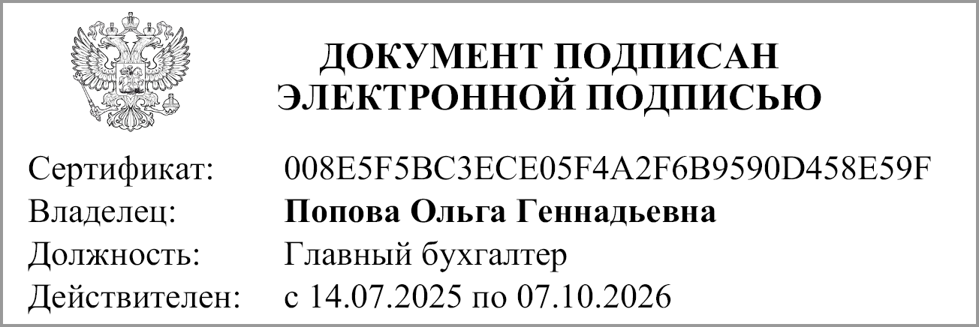
Главный бухгалтер |  |  | Попова О.Г.
 | (подпись) |  | (расшифровка подписи)

"01" июля 2026 г.

Документ подписан электронной подписью. Главный бухгалтер(Попова Ольга Геннадьевна, Сертификат: 008E5F5BC3ECE05F4A2F6B9590D458E59F, Действителен: с 14.07.2025 по 07.10.2026),Руководитель(Албазова Оксана Владимировна, Сертификат: 4D93B41AB96F359A09A072808812B938, Действителен: с 14.07.2025 по 07.10.2026)

